Requirements Phase Defects
do not print this form |  |  |  | Echipa
Review Form. Requirements Defects |  |  |  |  | Numele si prenumele | Grupa
 |  |  |  | Student 1: | Croitoru Andreea | 232
 | Document Title: | Requirements Document |  | Student 2: | Daria Estera | 232
 | Author Name: | Firicescu George |  | Student 3:
 | Reviewer Name: | Daria Estera Emanuela
 | Review date: | 2026-03-15

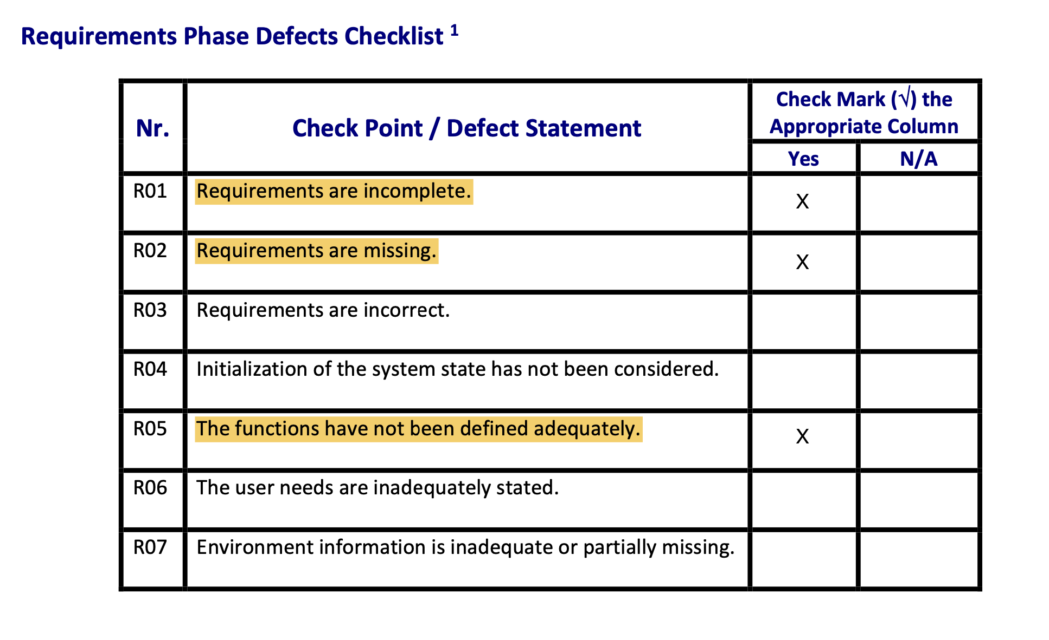
Crt. No. | Checked Item | Doc. page/line | Comments/ improvements
1 | R02 | Pag. 1/ CF 8 | Cerința menționează calcularea totalului zilei si generarea unui bon de casa, dar nicăieri in document nu este specificat faptul ca un produs trebuie sa aibă un preț. Trebuie adăugat explicit ca fiecare produs are asociat un preț de vânzare.
2 | R01 | Pag. 1/ CF 5 | Se cere “actualizarea stocului in urma comenzilor”, ceea ce înseamnă scăderea stocului, dar nu se specifica nicio funcționalitate prin care utilizatorul sa poată adăuga stoc nou.
3 | R05 | Pag. 1/ CF 8 | Se menționează ca “la finalul fiecărei zile se salvează informațiile…”, dar nu este definit clar cum se declanșează aceasta acțiune (este un proces automat la o anumită ora sau se face manual printr-un buton de ‘închidere zi’?).
4
5
6
7
8
9
10
11
12
13
14
15
16

 | Effort to review document (hours): |  | 0.5

Architect. Design Phase Defects
do not print this form |  |  |  | Echipa
Review Form. Architectural Design Defects |  |  |  |  | Numele si prenumele | Grupa
 |  |  |  | Student 1: | Croitoru Andreea | 232
 | Document Title: | Architectural Design Document |  | Student 2: | Daria Estera | 232
 | Author Name: | Georgescu Anca |  | Student 3:
 | Reviewer Name: | Daria Estera Emanuela
 | Review date: | 2026-03-15
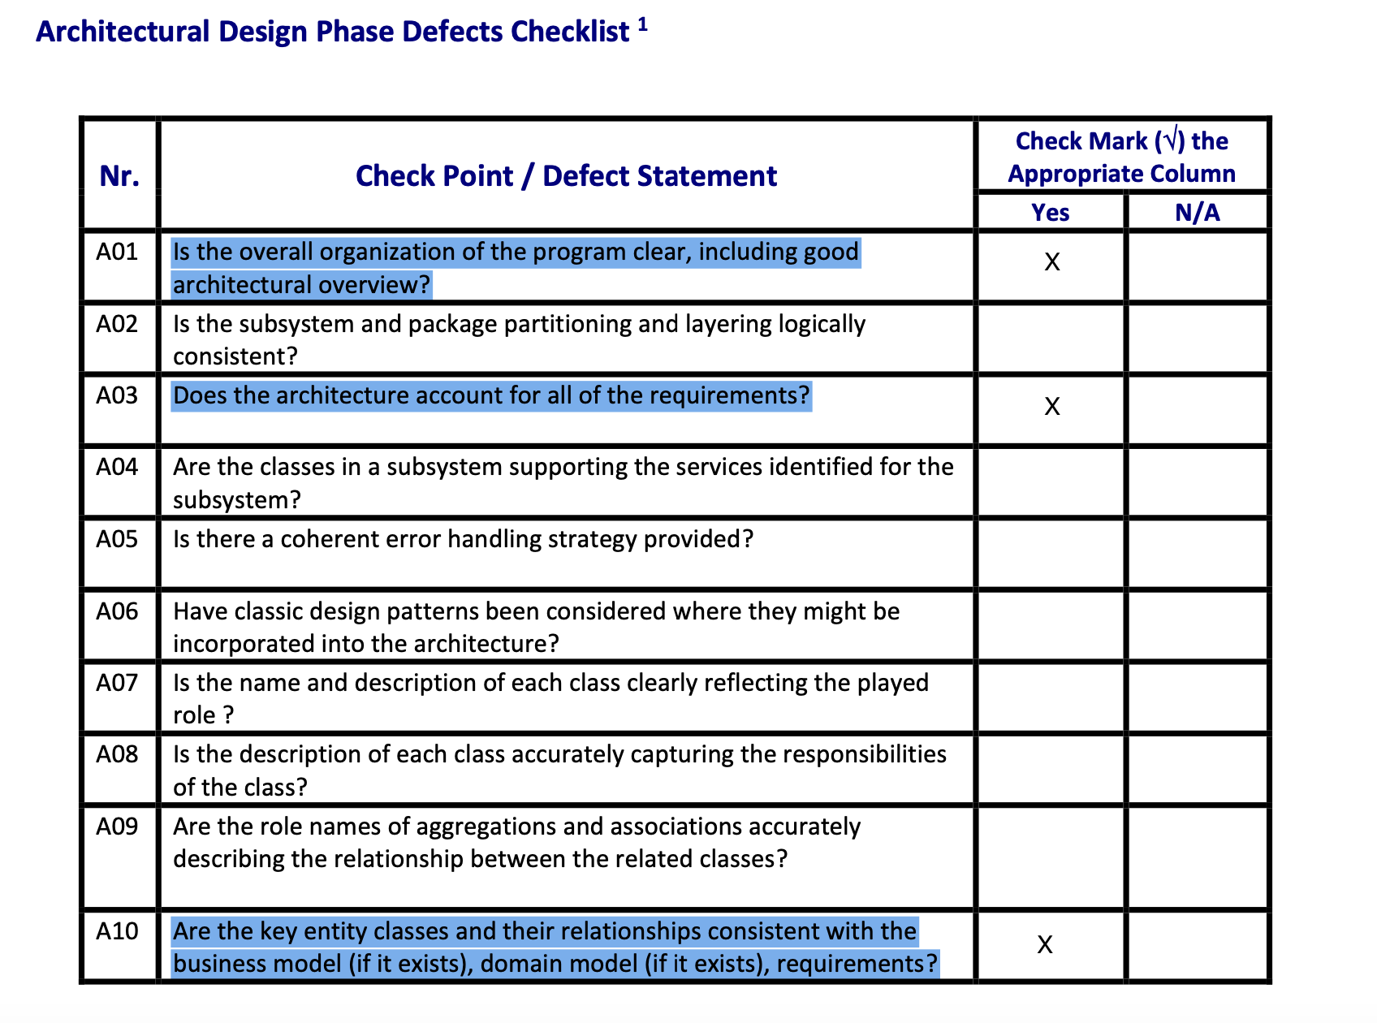
Crt. No. | Checked Item | Doc. page/line | Comments/ improvements
1 | A03 | Diagrama generală | ‘CategorieBautura’ si ‘TipBautura’ sunt modelate ca fiind enum-uri. Fiind enum-uri (hardcodate), utilizatorul nu va putea sa “adauge, modifice si șteargă tipuri si categorii” la rulare, cum zice cerința 3. Acestea ar trebui transformate in clase cu repository-uri proprii.
2 | A10 | Diagrama generală | Nu exista nicio clasa centrala ‘Ingredient’. Exista doar ‘IngredientReteta’ si ‘Stoc’. Fără o clasa separată de ingrediente, sistemul nu poate avea un catalog clar cu ingredientele cunoscute.
3 | A01 | Clasele Export/Report | Clasele ‘CsvExporter’ si ‘ReceiptGenerator’ sunt complet izolate de diagrama. Arhitectura nu arată clar cine si când apelează aceste funcționalități
4
5
6
7
8
9
10
11
12
13
14
15
16
17

 | Effort to review document (hours): |  | 0.5

Coding Phase Defects
do not print this form |  |  |  | Echipa
Review Form. Coding Defects |  |  |  |  | Numele si prenumele | Grupa
 |  |  |  | Student 1: | Croitoru Andreea | 232
 | Document Title: | Coding Document |  | Student 2: | Daria Estera | 232
 | Author Name: | Popescu Ionel |  | Student 3:
 | Reviewer Name: | Croitoru Andreea
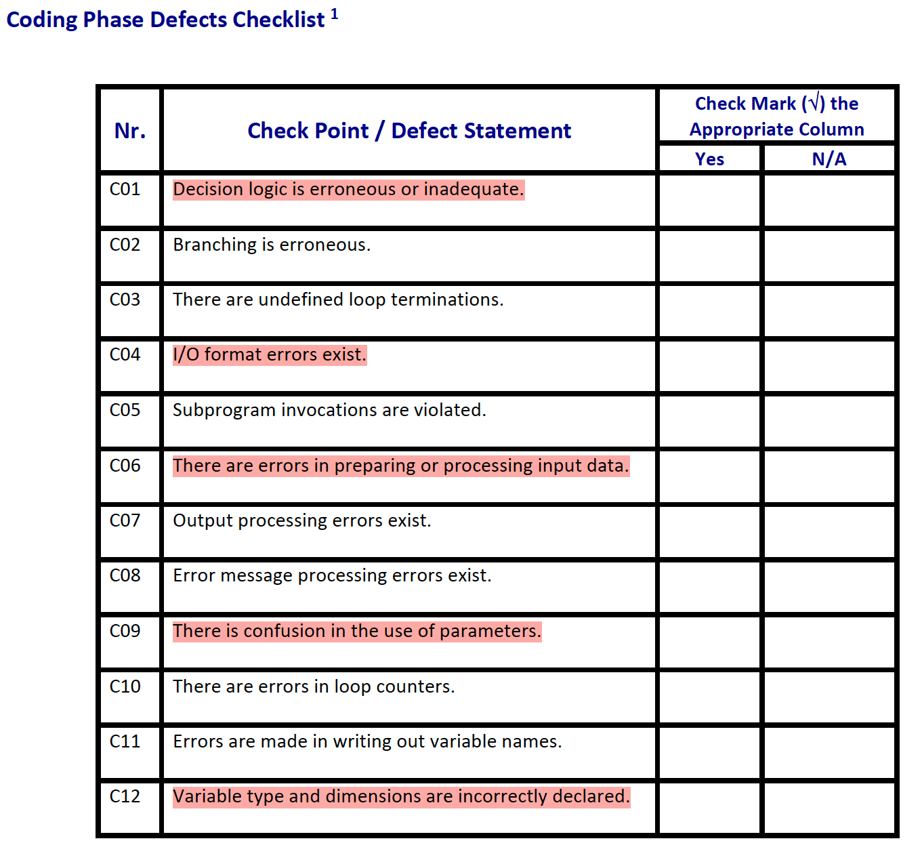
 | Review date: | 2026-03-15

Crt. No. | Checked Item | Doc. page/line | Comments/ improvements
1 | C01 | service/StocService.java Line: 73 | Se forteaza un cast la INT, chiar daca, in mod normal, cant. De ingrediente este un double. Putem sa eliminam acel (int) si variabila sa ramana double.
2 | C04 | export/CsvExporter.java Line: 17 & 22 | In csv, coloana 4 se numeste "Price", insa valoare care se insereaza este i.getTotal, adica pret*cantitate. Putem redenumi coloana (ex. Total) sau putem sa inseram p.getPret().
3 | C09 | domain/Reteta.java Line: 10 | Constructorul primeste un param "id", care ar inseamna id ul retetei, insa este defapt productId. (ne dam seama de asta din fct toString). Pentru a nu se mai crea o confuzie, putem schimba numele var. in "productId".
4 | C12 | domain/Stoc.java Line: 10 | Atributele cantitate si stocMinim sunt declarate double, dar constrctorul le accepta ca si int. Trebuie sa schimbam tipul acceptat de constructor ca fiind double, pentru a elimina restrictia.
5 | C06 | repository/AbstractRepository.jata Line:26 & 37 | Metodele save si update sunt implementate identic ceea ce poate sa duca la erori. Trebuie sa adaugam pentru ambele verificari/validari suplimentare inainte de a face op. propriu-zisa.

 | Effort to review document (hours): |  | 1

